Relatório Fotográfico
 |  | CHECKLIST DE ENTREGA DE OBRA

EDITAL DE CONCESSÃO: | nº 069/96 |  |  | OBJETO DO CONTRATO: | BR-116/RS, entre Camaquã (km 400,500) à Jaguarão (km 661) e BR-392/RS, km 0 (Rio Grande) ao km 199,700 (Santana da Boa Vista)
OBRA PER: | Projeto de Sinalização Definitiva do Trecho da BR-392/RS, km 66+040 e 68+254 |  |  | ANO: | 27
DATA DO RELATÓRIO : | 2025-08-20 |  |  | DATA DE CONCLUSÃO DA OBRA: | 2024-11-22

TIPO DE OBRA

 | Vias Marginais |  | OAE |  |  | Sinalização |  | Interseções
1. Sinalização Horizontal
1.1 | Remoção de Sinalização Provisória
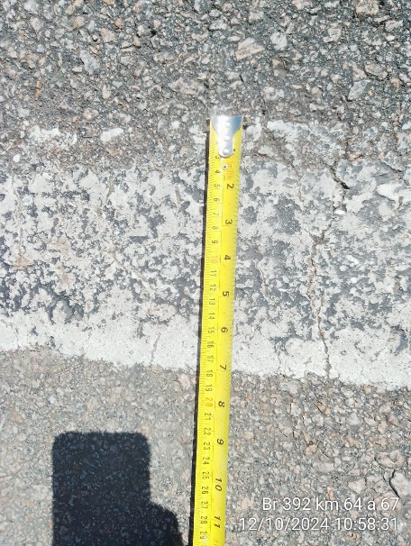 |  | 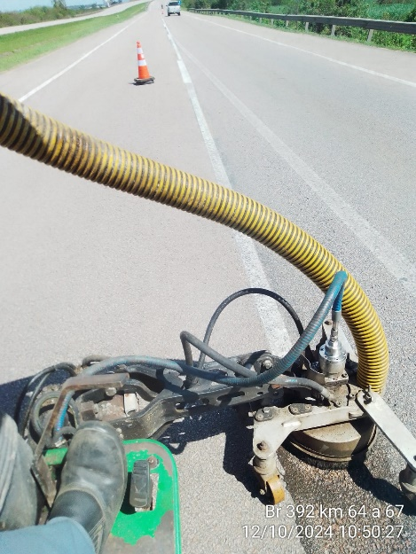 |  | 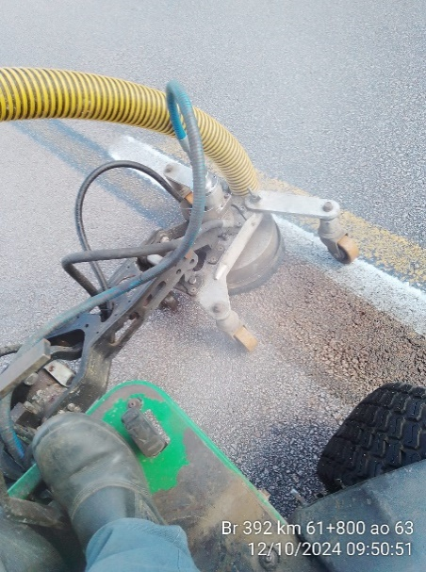 |  |  | 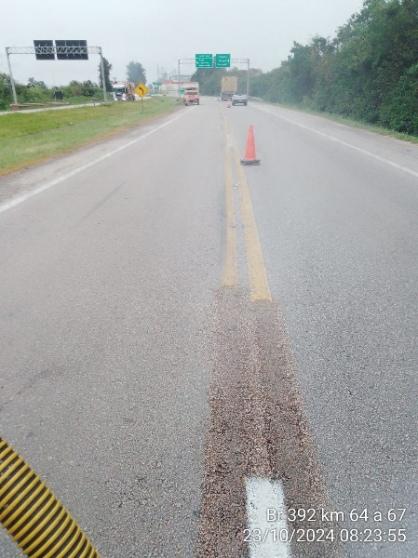
Remoção da pintura horizontal provisória de bordo e eixo |  | Remoção da pintura horizontal provisória de bordo e eixo |  | Remoção da pintura horizontal provisória de bordo e eixo |  |  | Remoção da pintura horizontal provisória de bordo e eixo
1.2 | Sinalização Definitiva
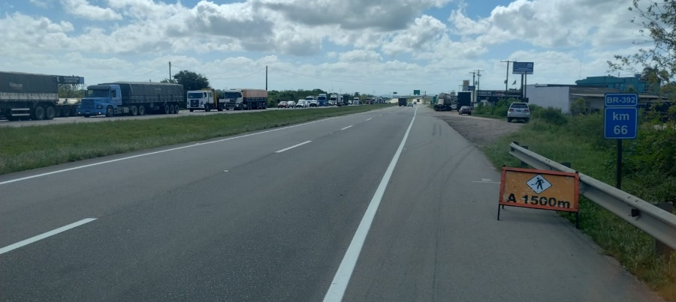 |  | 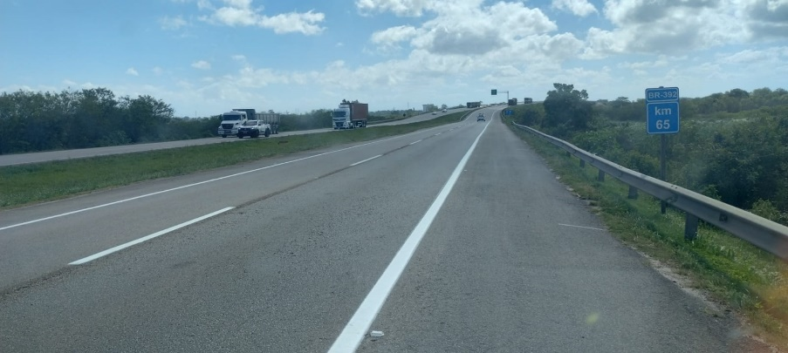 |  | 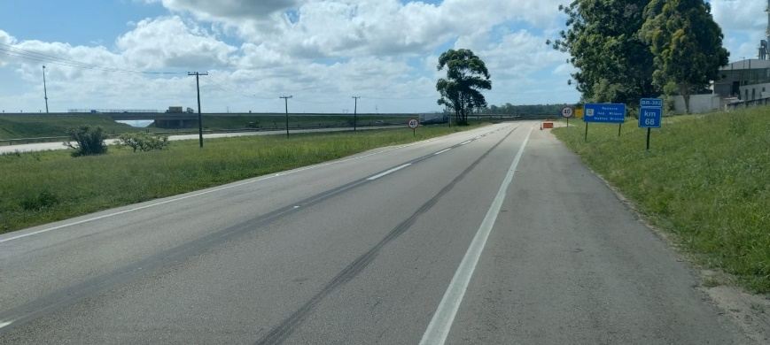 |  |  | 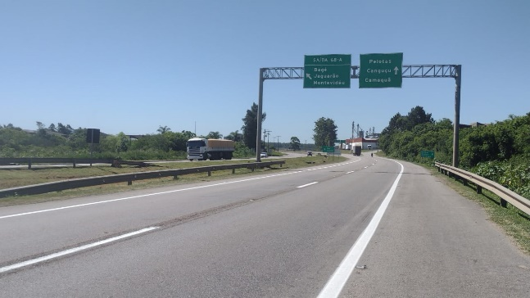
Pintura horizontal definitiva de bordo e eixo |  | Pintura horizontal definitiva de bordo e eixo |  | Pintura horizontal definitiva de bordo e eixo |  |  | Pintura horizontal definitiva de bordo e eixo
OBSERVAÇÕES:

LEGENDA DE STATUS: C: Conforme; NC: Não Conforme; NA: Não Aplicável; SIGLAS: PER: Plano de Exploração da Rodovia

